Forside
International LønStatistik 3. kvartal 2025
5. december 2025

STADIG LAVERE LØNUDVIKLING I DANMARK END I UDLANDET

Lønstigningstakten inden for fremstilling for udlandet var på 4,3 procent for 3. kvartal 2025 og tiltager med 0,1 procentpoint i forhold til kvartalet før. Den danske lønstigningstakt var på 3,5 procent. Lønstigningstakten for Danmark tiltager med 0,2 procentpoint i forhold til 2. kvartal 2025. Lønstigningstakterne for udlandet er højere end for Danmark i alle statistikkens brancher.
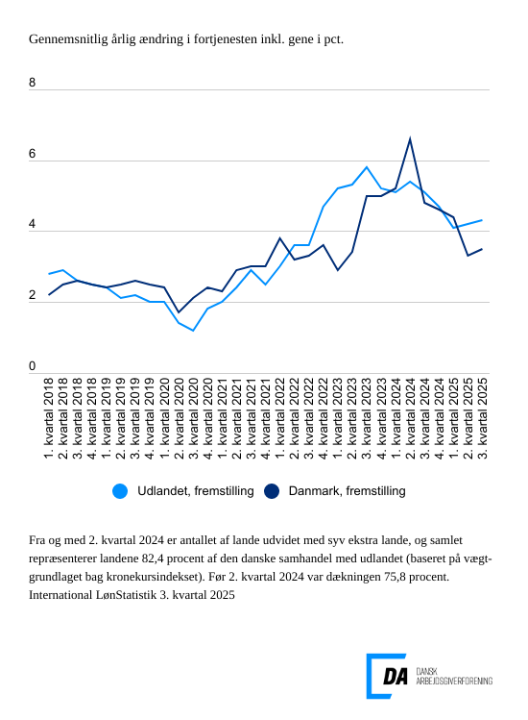

Tabel 1: Sammenvejet lønudviklng for brancher
Tabel 2: Samhandelsvægte
Metode
Kontakt

Den sammenvejede lønstigningstakt for fremstilling i udlandet lå på 4,3 procent fra 3. kvartal 2024 til 3. kvartal 2025. Stigningstakten for Danmark var på 3,5 procent, og den tiltager i forhold til kvartalet før, hvor den lå på 3,3 procent. Spændet i lønudvikling mellem Danmark og udlandet lå for 3. kvartal 2025 på 0,8 procentpoint.

Aftagende lønstigningstakt inden for bygge og anlæg i udlandet
I udlandet er lønudviklingen inden for bygge og anlæg på 4,5 procent fra 3. kvartal 2024 til 3. kvartal 2025. I forhold til 2. kvartal 2025 aftager den årlige ændring i lønudviklingen med 0,6 procentpoint. I Danmark steg lønnen 4,1 procent i 3. kvartal 2025. Lønudviklingen tiltager i forhold til kvartalet før fra 3,5 procent.

Højere lønudvikling inden for handel i udlandet end i Danmark
Inden for handel steg lønnen i udlandet 4,0 procent fra 3. kvartal 2024 til 3. kvartal 2025. Lønudviklingen aftager 0,3 procentpoint i forhold til kvartalet før. Den danske lønstigningstakt var på 3,6 procent fra 3. kvartal 2024 til 3. kvartal 2025.

Tiltagende lønudvikling for transporten både i udlandet og i Danmark
Den udenlandske lønstigningstakt inden for transport var på 5,0 procent fra 3. kvartal 2024 til 3. kvartal 2025. Den tiltager i forhold til kvartalet med 0,5 procentpoint. Den danske lønstigningstakt var på 3,6 procent for 3. kvartal 2025, og den tiltager fra 3,3 procent i 2. kvartal 2025.

Opdateringer til stigningstakter for udlandet i det forudgående kvartal
Ved udgivelsen af International LønStatistik 2. kvartal 2025 var der ikke stigningstakter for 2. kvartal 2025 for samtlige lande, der indgår i de sammenvejede stigningstakter for udlandet. I tilfælde hvor der ikke findes tal for kvartalet, som udgivelsen omhandler, er de seneste aktuelle tal lagt til grund. For fremstilling viste udgivelsen International LønStatistik 2. kvartal 2025 en stigningstakt for udlandet på 4,2 procent for 2. kvartal 2025, og tallet er uændret for samme kvartal i nærværende udgivelse. For bygge og anlæg er der tale om en opdatering på 0,2 procentpoint i forhold til 2. kvartal i nærværende udgivelse, mens tallet for handel er opdateret med 0,1 procentpoint. For transport er tallet 0,2 procentpoint.

